Perhitungan Rasio Konsistensi
Perhitungan Rasio Konsistensi

Kriteria | Jumlah per baris | Prioritas | Hasil
K1 | 2.401 | 0.548 | 2.949
K2 | 1.131 | 0.256 | 1.387
K3 | 0.6 | 0.145 | 0.745
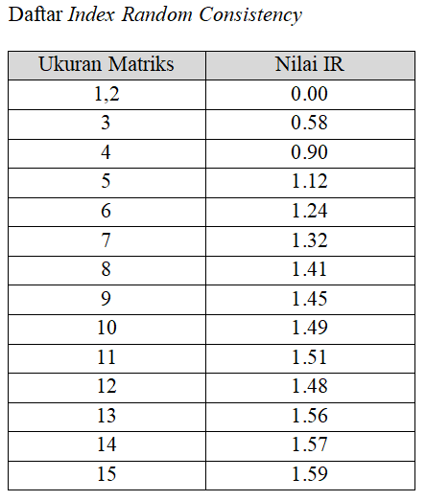
K4 | 0.21 | 0.052 | 0.262

Jumlah | 5.343
n | 4
l maks | 1.336
CI | -0.888
CR | -0.987
CR <= 0.1 | Konsisten

